升级奖励功能描述
标题 | LEVEL UP X | X为当前等级
好处 | New Machine Unlocked！
 | Y Credits | Y为参数
 | 10 VIP点数
按钮 | Continue Playing！ | 关闭按钮
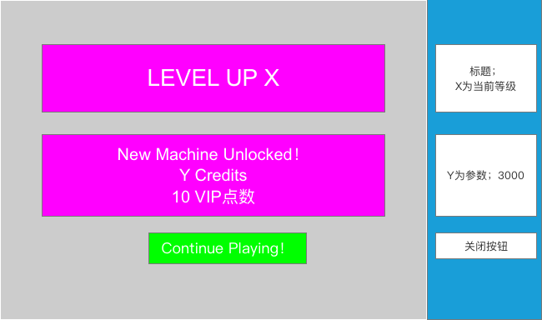
功能框图

升级奖励竞品
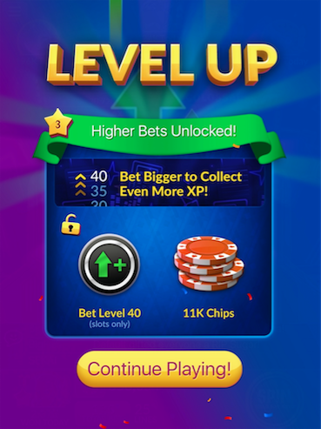
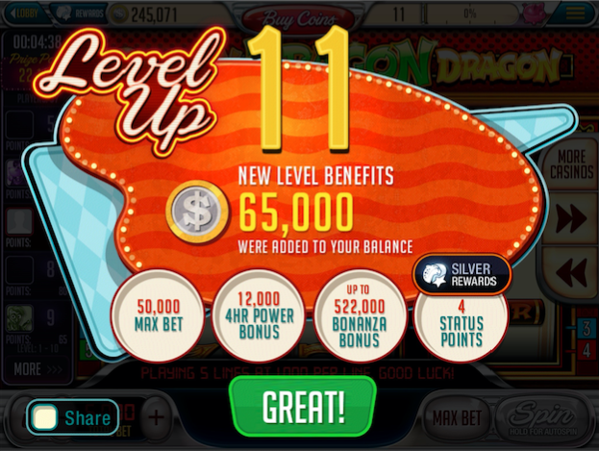
参考竞品

